List1
C7935 | Recyklace termoplastů, termosetů a pryží
2011-01-31 | Termín první, řádný
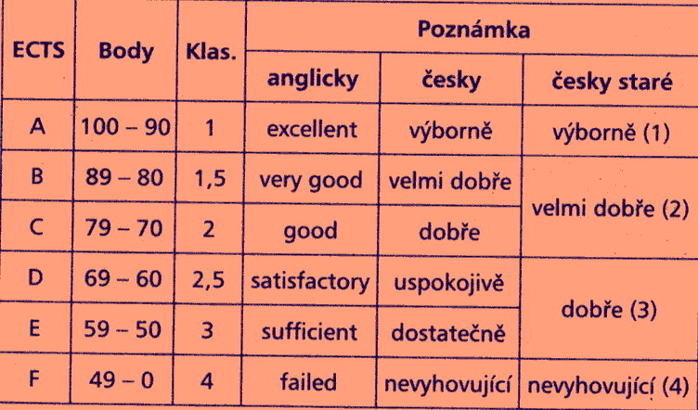

student | PŘEKLAD NÁZVOSLOVÍ | PŘEKLAD ČLÁNEK | ÚLOHA CHEMICKÁ RECYKLACE | fyzikální recyklace | BODY CELKEM | HODNOCENÍ
Zdražilová | 90 | 100 | 80 | 75 | 270 | A | 270 - 300 | A
Urcová | 100 | 70 | 80 | 70 | 250 | B | 269 - 240 | B
Ustrnul | 100 | 90 | 95 | 95 | 285 | A | 239 - 210 | C
Kubesa | 90 | 80 | 70 | 90 | 240 | B | 209 - 180 | D
Sekereš | 100 | 95 | 65 | 90 | 260 | B | 179 - 150 | E
 |  |  |  |  |  |  | 149 - 0 | F
PRŮMĚR | 96 | 87 | 78 | 84 | 261 | B

